Секции
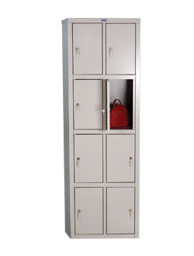

ИНФРАСТРУКТУРНЫЙ ЛИСТ

тележка
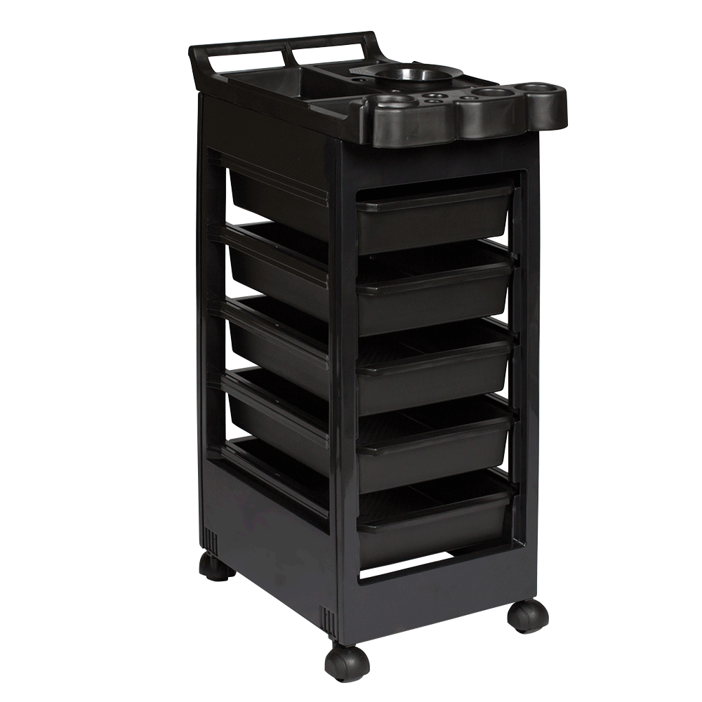

ИНФРАСТРУКТУРНЫЙ ЛИСТ

корзина для мусора
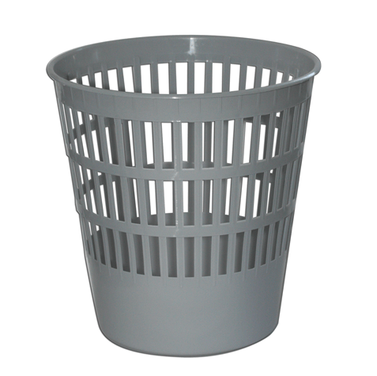

ИНФРАСТРУКТУРНЫЙ ЛИСТ

щетка
ИНФРАСТРУКТУРНЫЙ ЛИСТ

стол
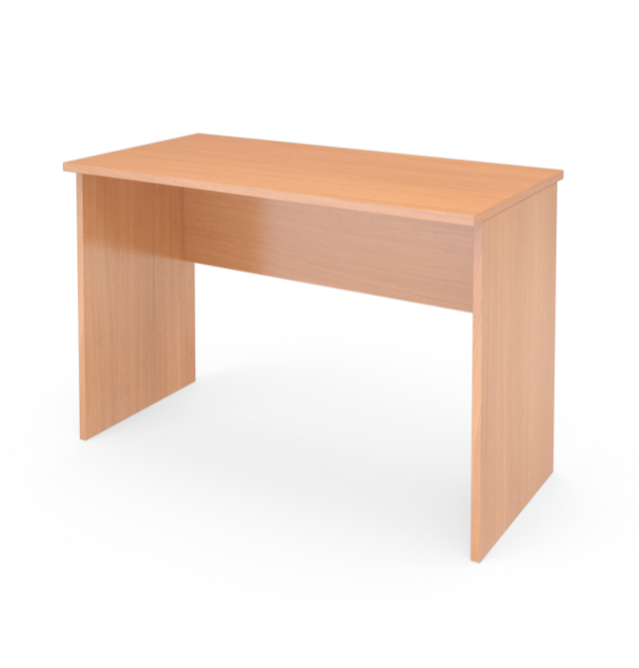

ИНФРАСТРУКТУРНЫЙ ЛИСТ

стул
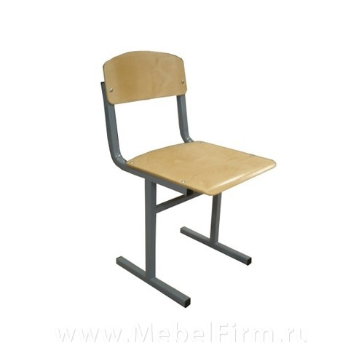

ИНФРАСТРУКТУРНЫЙ ЛИСТ

весы
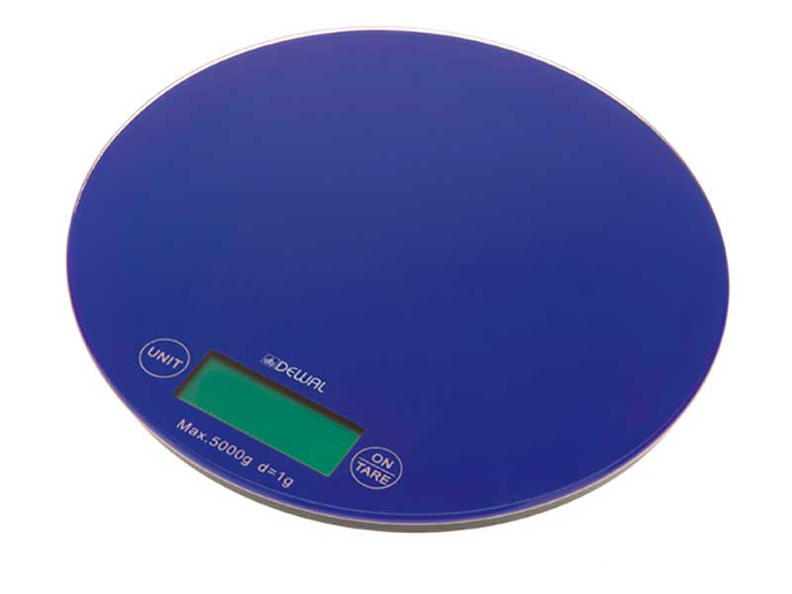

ИНФРАСТРУКТУРНЫЙ ЛИСТ

мойка
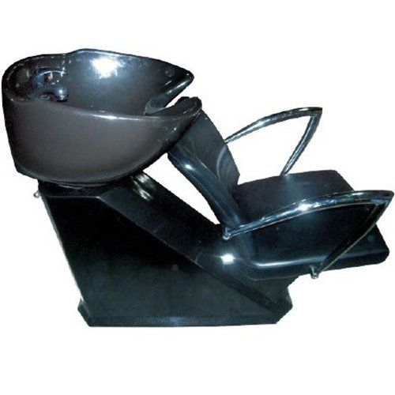

ИНФРАСТРУКТУРНЫЙ ЛИСТ

чайник электрический
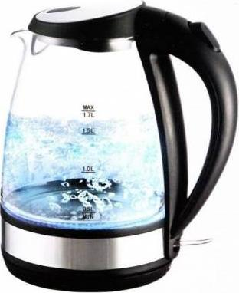

ИНФРАСТРУКТУРНЫЙ ЛИСТ

таймер
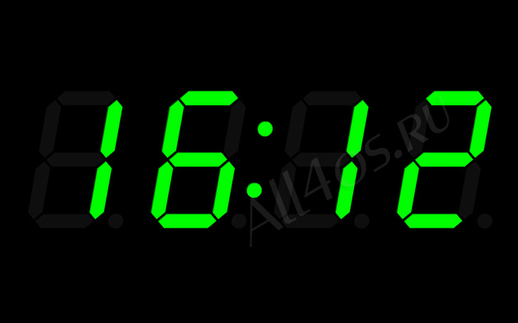

ИНФРАСТРУКТУРНЫЙ ЛИСТ

корзина
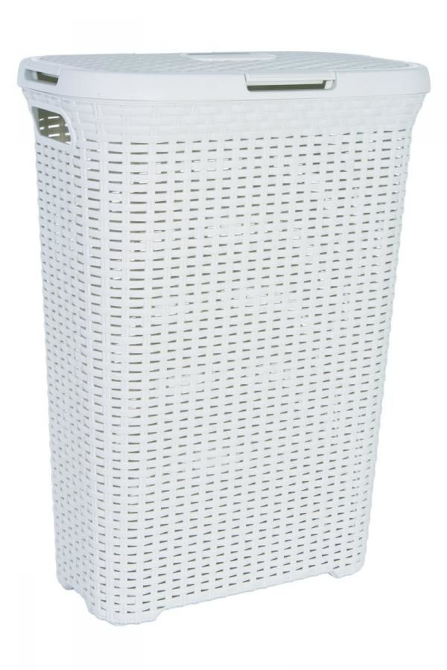

ИНФРАСТРУКТУРНЫЙ ЛИСТ

бак
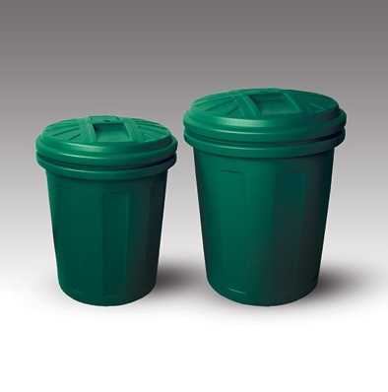

ИНФРАСТРУКТУРНЫЙ ЛИСТ

аптечка


ИНФРАСТРУКТУРНЫЙ ЛИСТ

кулер


ИНФРАСТРУКТУРНЫЙ ЛИСТ

стул парикмахерский
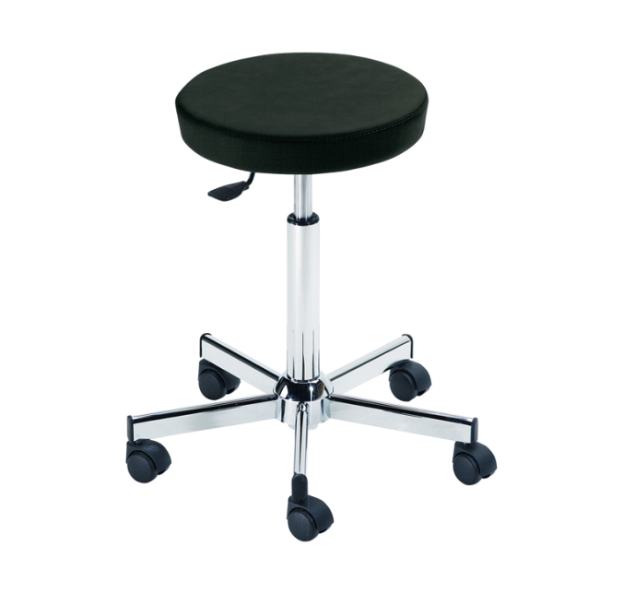

ИНФРАСТРУКТУРНЫЙ ЛИСТ

ноутбук
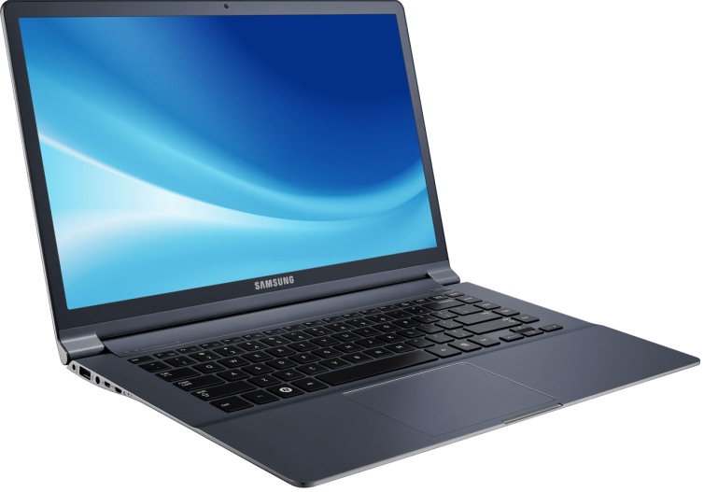

ИНФРАСТРУКТУРНЫЙ ЛИСТ

МФУ
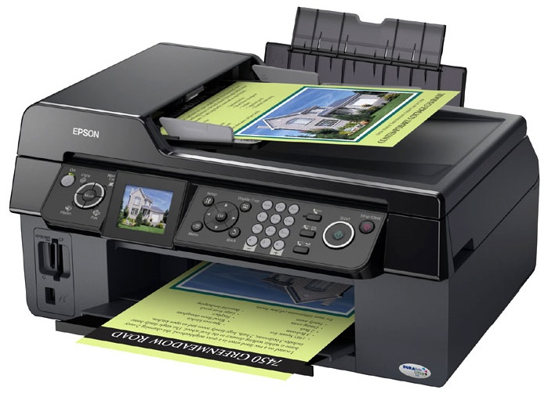

ИНФРАСТРУКТУРНЫЙ ЛИСТ

удлинитель
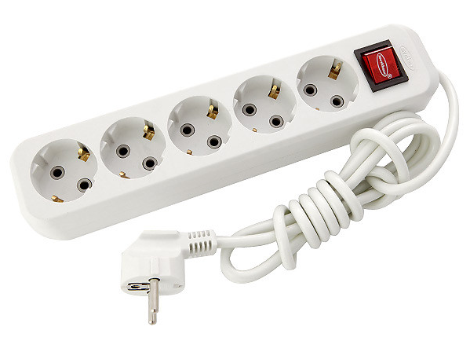

ИНФРАСТРУКТУРНЫЙ ЛИСТ

планшет
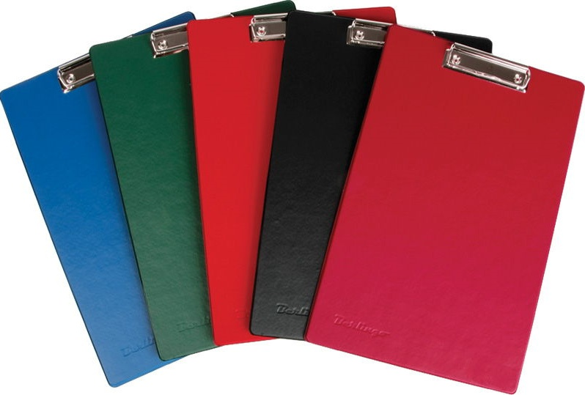

ИНФРАСТРУКТУРНЫЙ ЛИСТ

карточки
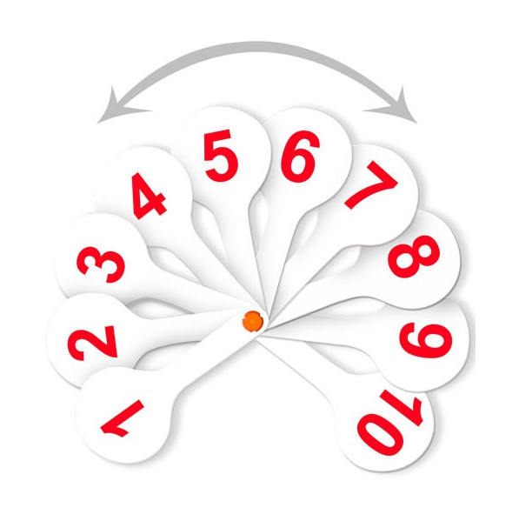

ИНФРАСТРУКТУРНЫЙ ЛИСТ

штатив
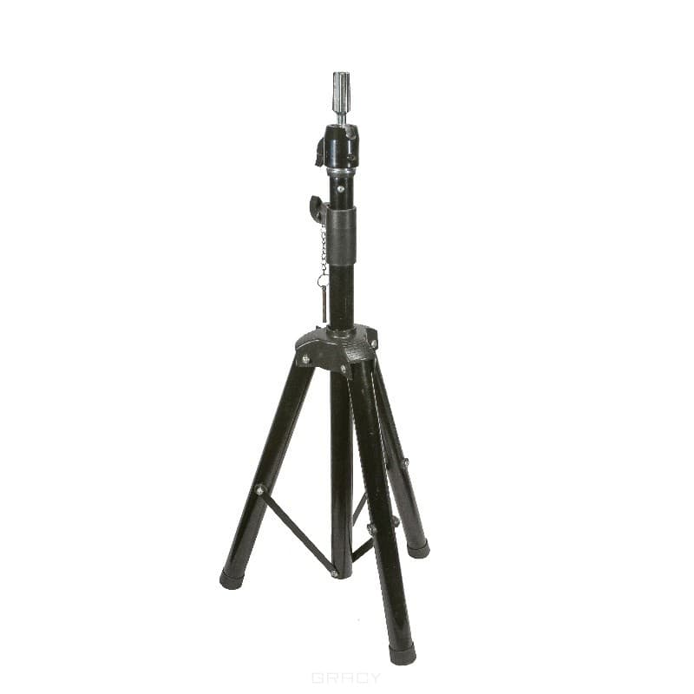

ИНФРАСТРУКТУРНЫЙ ЛИСТ

стеллаж
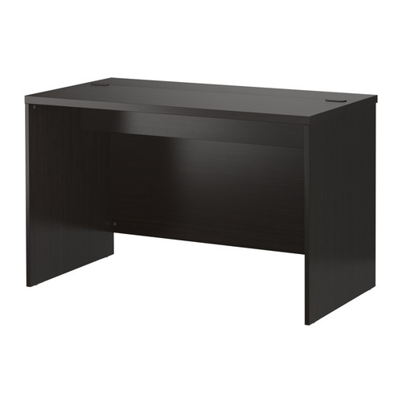

ИНФРАСТРУКТУРНЫЙ ЛИСТ

климазон
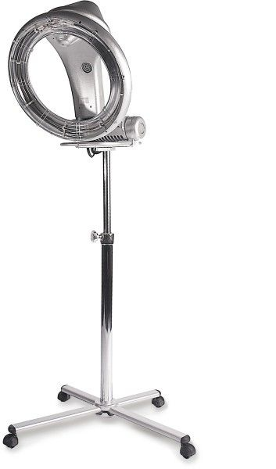

ИНФРАСТРУКТУРНЫЙ ЛИСТ

сушуар
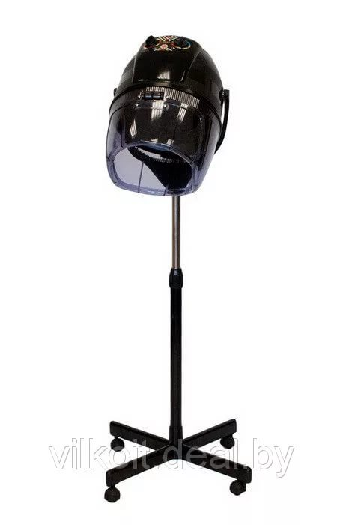

ИНФРАСТРУКТУРНЫЙ ЛИСТ

рабочее место
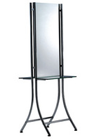

ИНФРАСТРУКТУРНЫЙ ЛИСТ

манекен голова женская
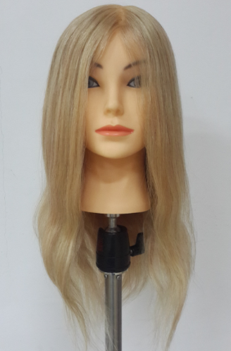

Тип волос | 100% натуральные
Длина волос | 50-45-35 см
Цвет волос | Светлый

ИНФРАСТРУКТУРНЫЙ ЛИСТ

манекен голова мужская
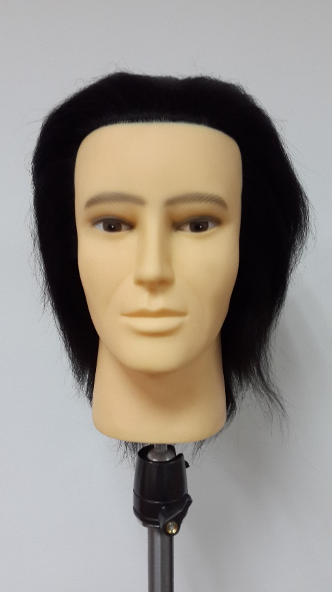
Тип волос | 100% волосы яка
Длина волос | 15-17 см
Цвет волос | Темный 1 (черный)

ИНФРАСТРУКТУРНЫЙ ЛИСТ

стойка для препаратов
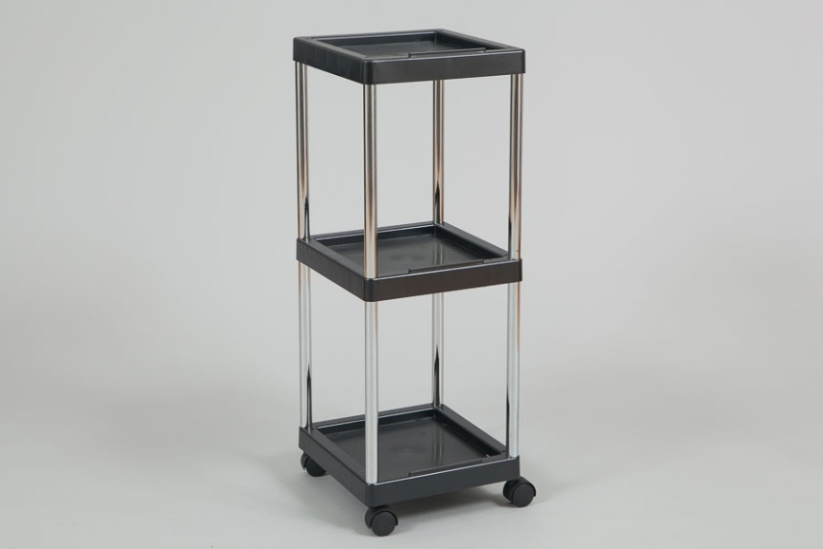

ИНФРАСТРУКТУРНЫЙ ЛИСТ

